Estadísticas
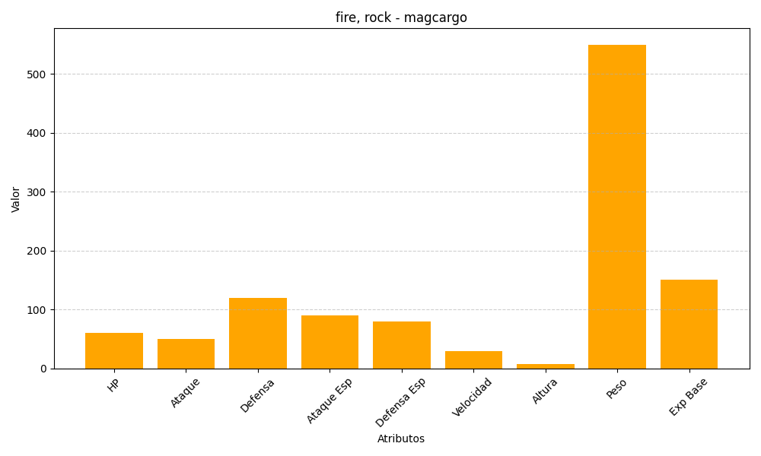
ID | Nombre | Tipo | HP | Ataque | Defensa | Ataque Especial | Defensa Especial | Velocidad | Altura | Peso | Experiencia Base
219 | magcargo | fire, rock | 60 | 50 | 120 | 90 | 80 | 30 | 8 | 550 | 151

